Sheet1
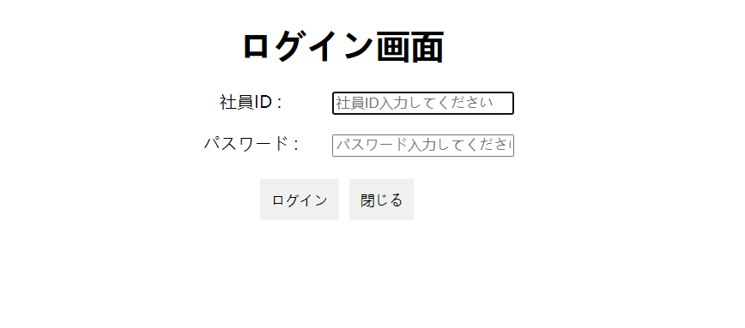

ログイン画面
管理者アカウントをログイン

ログインボタン押し
管理者権限の画面に遷移する

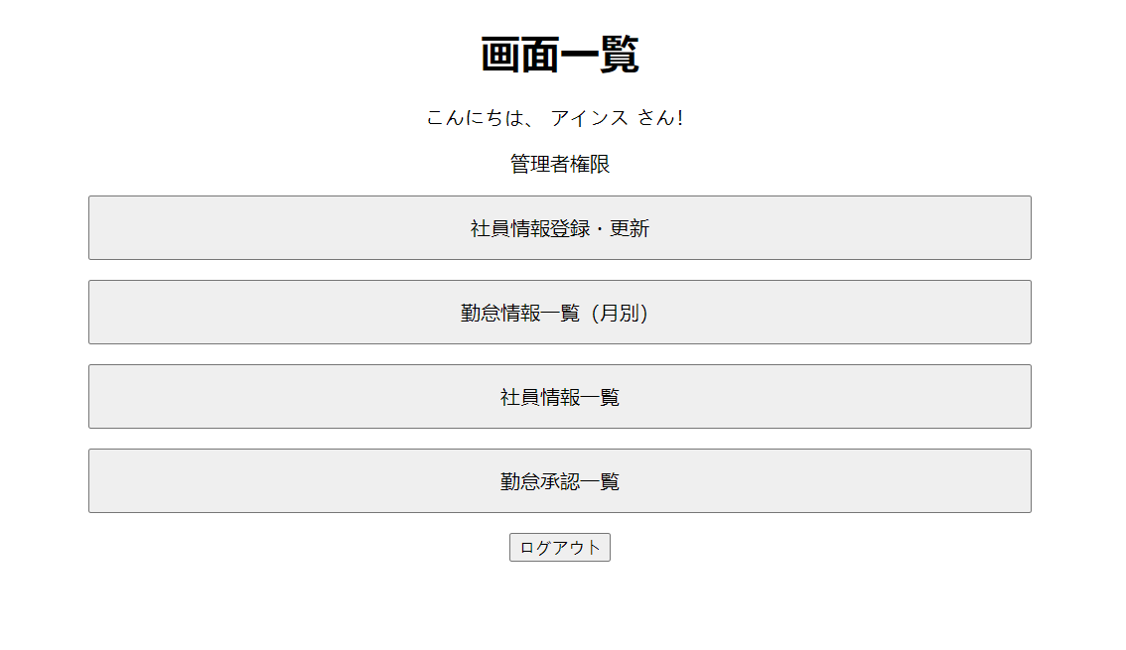

社員情報一覧ボタン押し
社員情報一覧の画面に遷移する

追加ボタン押し
社員情報登録と更新の画面遷移する

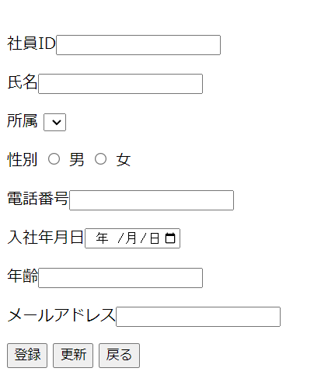

ボタン押し
社員情報一覧の画面に遷移する

